Ilustración 1
MINISTERIO DE HACIENDA
DIRECCIÓN GENERAL DE PRESUPUESTO
DIRECCIÓN DE ESTUDIOS ECONÓMICOS Y SEGUIMIENTO FINANCIERO

Ilustración 1. Figuras impositivas
(Marzo 2025)
Valores en millones de RD$

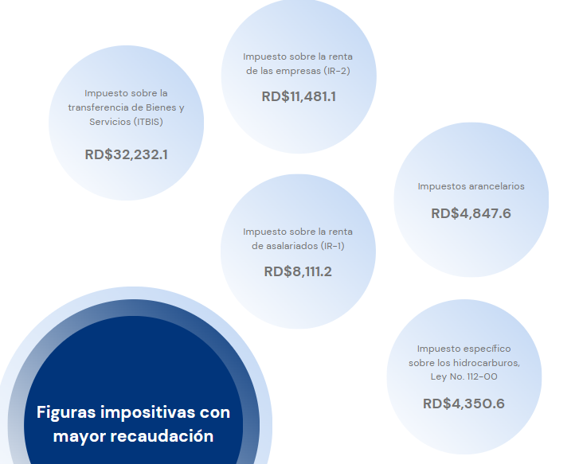

 | Notas:
 | *Cifras preliminares.
 | Fecha de imputación al 31/03/2025 // Fecha de registro al 07/04/2025.
 | Fuente: Sistema de Información de la Gestión Financiera (SIGEF).

Ilustración 2
MINISTERIO DE HACIENDA
DIRECCIÓN GENERAL DE PRESUPUESTO
DIRECCIÓN DE ESTUDIOS ECONÓMICOS Y SEGUIMIENTO FINANCIERO

Ilustración 2. Transferencias corrientes otorgadas a Instituciones
(Marzo 2025)
Valores en millones de RD$

RD$6,345.3 millones
RD$2,908.8 millones
RD$2,890.4 millones
RD$2,441.1 millones
RD$1,653.6 millones

 | Nota:
 | *Cifras preliminares.
 | 1. Fecha de imputación al 31/03/2025// Fecha de registro al 07/04/2025
 | Fuente: Sistema de Información de la Gestión Financiera (SIGEF).

Ilustración 3
MINISTERIO DE HACIENDA
DIRECCIÓN GENERAL DE PRESUPUESTO
DIRECCIÓN DE ESTUDIOS ECONÓMICOS Y SEGUIMIENTO FINANCIERO

Ilustración 3. Transferencias de Capital del Gobierno Central
(Marzo 2025)
Valores en millones de RD$
RD$863.4 millones
RD$228.4 millones
RD$199.6 millones
RD$193.2 millones
RD$162.6 millones

 | Nota:
 | *Cifras preliminares.
 | 1. Fecha de imputación al 31/03/2025// Fecha de registro al 07/04/2025
 | Fuente: Sistema de Información de la Gestión Financiera (SIGEF).

Mapa 1
MINISTERIO DE HACIENDA
DIRECCIÓN GENERAL DE PRESUPUESTO
DIRECCIÓN DE ESTUDIOS ECONÓMICOS Y SEGUIMIENTO FINANCIERO

Mapa 1. Inversión Pública por Provincia
(Marzo 2025)
Valores en millones de RD$
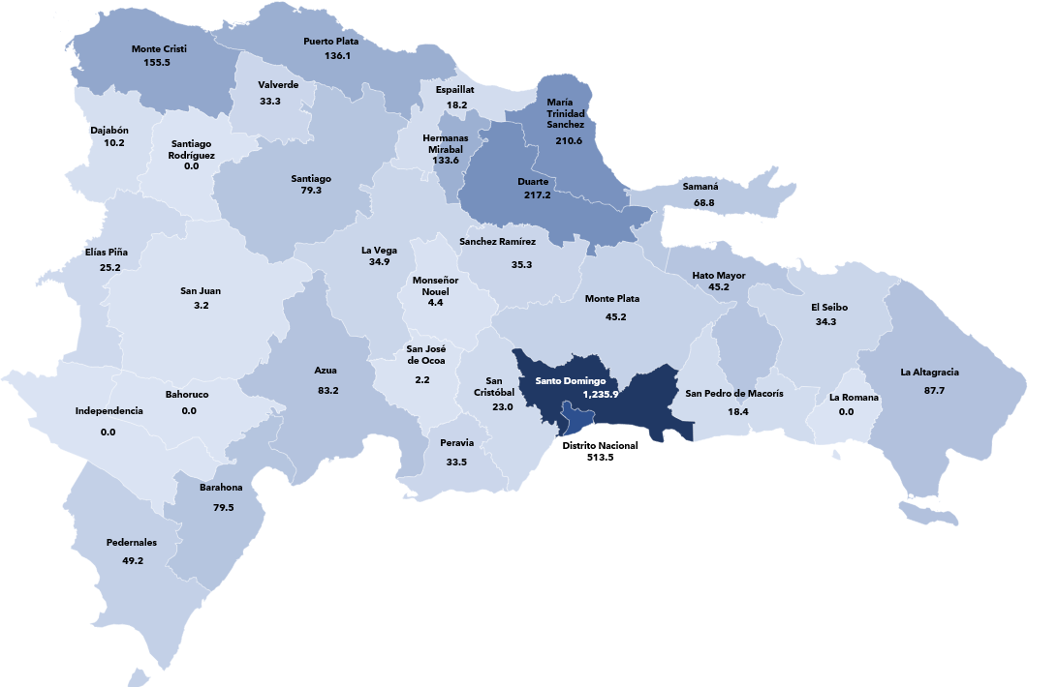

 | Nota:
 | *Cifras preliminares.
 | 1. Fecha de imputación al 31/03/2025// Fecha de registro al 07/04/2025
 | Fuente: Sistema de Información de la Gestión Financiera (SIGEF).

Ilustración 5
 | MINISTERIO DE HACIENDA
 | DIRECCIÓN GENERAL DE PRESUPUESTO
 | DIRECCIÓN DE ESTUDIOS ECONÓMICOS Y SEGUIMIENTO FINANCIERO

Ilustración 5. Top 3 Instituciones con Mayor Ejecución de Gastos - Marzo 2025
Valores en millones de RD$

MINISTERIO DE EDUCACIÓN
RD$21,482.6
MINISTERIO DE SALUD PÚBLICA Y ASISTENCIA SOCIAL
RD$11,292.4
PRESIDENCIA DE LA REPÚBLICA
RD$12,293.5

Nota: *Cifras Preliminares.
1.Fecha de imputación al 31/03/2025 // Fecha de registro al 07/04/2025.
Fuente: Sistema de Información de la Gestión Financiera (SIGEF).

